상품제안서
[마리끌레르] 자가드70바스 1P | 상품코드: F21841

 |  |  |  |  |  |  | 02-412-0044 | www.easy1.co.kr
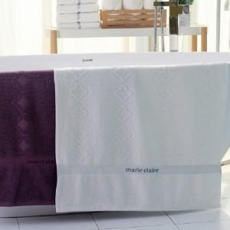

【상세/제작정보】

【인쇄/포장옵션】 | 실크, 자수 / 포장불가능

【공급단가】 | 수량 | 20~ | 50~ | 100~ | 300~ | 500~
*VAT별도 | 단가 | 14,500원 | 13,500원 | 13,000원 | 12,500원 | 12,000원

【상품 URL】 | https://easy1.co.kr:443/src/goods_detail.php?gdno=21841

